Planilha1
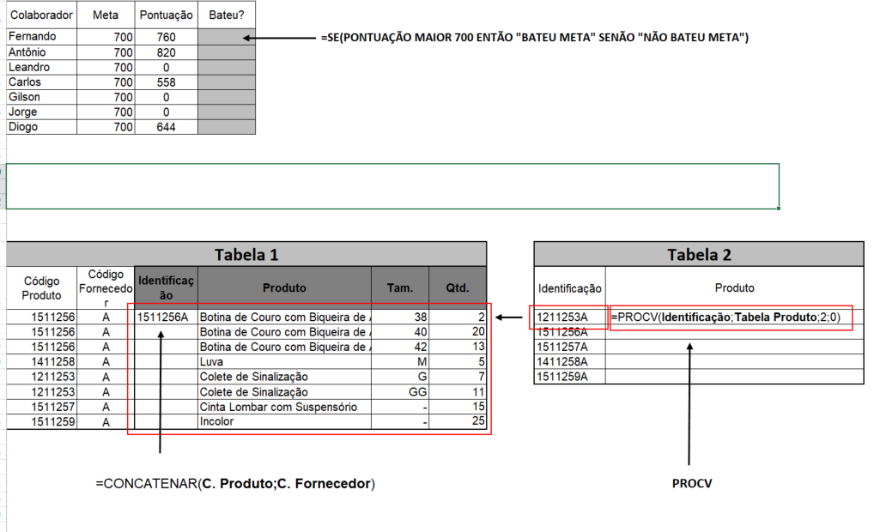
Nome | Sexo | Time | Idade | Nome | Time
João Martins | Masculino | Flamengo | 29 | Rubens Peçanha | Ceará
Alon Pinheiro | Masculino | Fluminense | 27 |  | PROCV(G2;B2:E13;3;0)
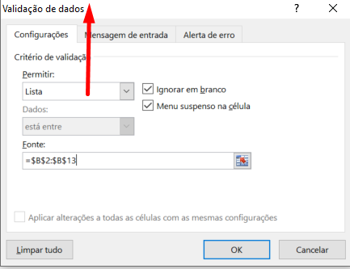
João Lira | Masculino | Vasco | 15
Julia Campos | Feminino | Botafogo | 26
Luiza França | Feminino | São Paulo | 19
Rafaela Prado | Feminino | Cruzeiro | 25
Pedro Ivo | Masculino | Boca Junior | 29
Jaqueline Ramalho | Feminino | Grêmio | 22
Fernanda Torres | Feminino | Botafogo | 29
Rubens Peçanha | Masculino | Ceará | 18
Raimundo Sodré | Masculino | Vasco | 20
Cristiana Lobo | Feminino | Internacional | 18

